关系图
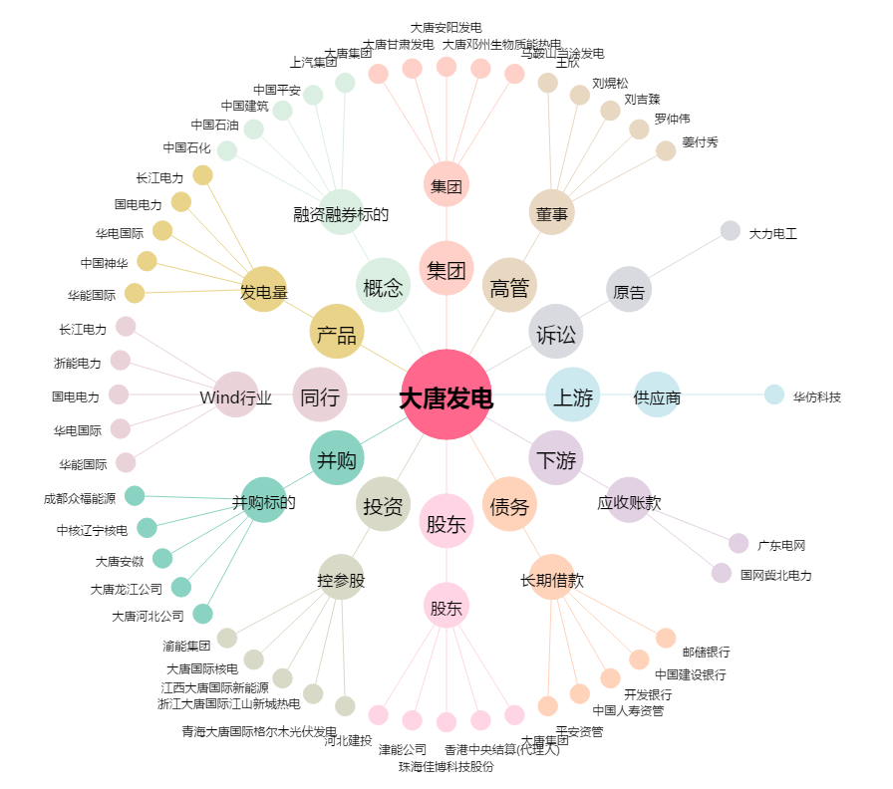
大唐发电[601991.SH] - 关系概览图

